財政規模
 | 39. 財政規模（人口１人当たり決算額）

 | 時点 2020(R2)年度（毎年） |  |  |  |  |  |  | 平 均 値 |  |  |  | 564,097
 | 単位 円 |  |  |  |  |  |  | 標準偏差 |  |  |  | 141,322
 | 市町村名 | 指標 | 順位 |  | #REF! | 備考 | 市町村名 | 指標 | 順位 |  | #REF! | 備考

 | 市町村平均 | 564,097 |  | － |  |  | 八街市 | 449,561 |  | 41
 | 千葉市 | 590,140 |  | 22 |  |  | 印西市 | 517,382 |  | 30
 | 銚子市 | 587,856 |  | 23 |  |  | 白井市 | 430,049 |  | 46
 | 市川市 | 439,064 |  | 43 |  |  | 富里市 | 434,107 |  | 45
 | 船橋市 | 437,555 |  | 44 |  |  | 南房総市 | 872,276 |  | 3
 | 館山市 | 679,108 |  | 9 |  |  | 匝瑳市 | 622,696 |  | 15
 | 木更津市 | 453,567 |  | 40 |  |  | 香取市 | 547,264 |  | 26
 | 松戸市 | 415,825 |  | 50 |  |  | 山武市 | 611,051 |  | 18
 | 野田市 | 457,352 |  | 38 |  |  | いすみ市 | 592,579 |  | 21
 | 茂原市 | 482,368 |  | 33 |  |  | 大網白里市 | 427,734 |  | 48
 | 成田市 | 602,570 |  | 19 |  |  | 酒々井町 | 462,161 |  | 36
 | 佐倉市 | 396,961 |  | 53 |  |  | 栄町 | 480,017 |  | 34
 | 東金市 | 473,019 |  | 35 |  |  | 神崎町 | 637,185 |  | 14
 | 旭市 | 704,547 |  | 8 |  |  | 多古町 | 621,469 |  | 16
 | 習志野市 | 458,450 |  | 37 |  |  | 東庄町 | 596,324 |  | 20
 | 柏市 | 421,711 |  | 49 |  |  | 九十九里町 | 514,136 |  | 32
 | 勝浦市 | 711,279 |  | 7 |  |  | 芝山町 | 942,697 |  | 2
 | 市原市 | 455,709 |  | 39 |  |  | 横芝光町 | 616,813 |  | 17
 | 流山市 | 440,185 |  | 42 |  |  | 一宮町 | 524,830 |  | 29
 | 八千代市 | 387,442 |  | 54 |  |  | 睦沢町 | 661,176 |  | 11
 | 我孫子市 | 404,419 |  | 52 |  |  | 長生村 | 673,559 |  | 10
 | 鴨川市 | 648,428 |  | 12 |  |  | 白子町 | 581,960 |  | 24
 | 鎌ケ谷市 | 429,517 |  | 47 |  |  | 長柄町 | 862,890 |  | 4
 | 君津市 | 535,359 |  | 27 |  |  | 長南町 | 780,812 |  | 5
 | 富津市 | 576,759 |  | 25 |  |  | 大多喜町 | 720,096 |  | 6
 | 浦安市 | 525,056 |  | 28 |  |  | 御宿町 | 638,616 |  | 13
 | 四街道市 | 404,907 |  | 51 |  |  | 鋸南町 | 1,005,515 |  | 1
 | 袖ケ浦市 | 517,112 |  | 31

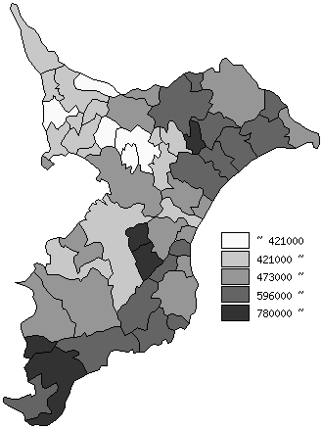
 | 市町村平均の推移
平成28年度 | 393627
平成29年度 | 392094
平成30年度 | 397132
令和元年度 | 415110
令和2年度 | 564097

《備 考》 ・資料出所 総務省「市町村別決算状況調」 ・算出方法 歳出総額÷住民基本台帳人口(R3.1.1)

